가금교 손상현황표_사진대지
 |  |  | 

위 치 | 보도부 (s1) |  | 위 치 | 교면포장(s1)
내 용 | 표면열화 | 16.5 / ㎡ / 1EA | 내 용 | 아스콘균열 | 5 / m / 1EA
 |  |  | 

위 치 | 종조인트(s1) |  | 위 치 | 보도부 (s1)
내 용 | 후타재 마모 | 4.4 / ㎡ / 2EA | 내 용 | 표면열화 | 16.5 / ㎡ / 1EA
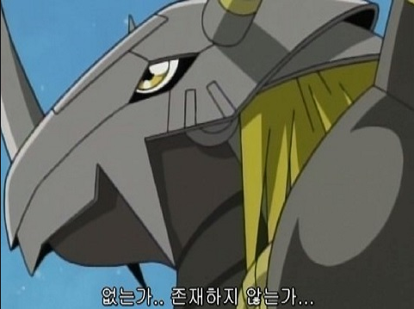 |  |  | 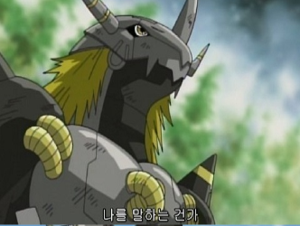

위 치 | 보도부 (s2) |  | 위 치 | 교면포장(s2)
내 용 | 표면열화 | 13.5 / ㎡ / 1EA | 내 용 | 포트홀 | 0.01 / ㎡ / 1EA
 |  |  | 

위 치 | 교면포장(s2) |  | 위 치 | 종조인트(s2)
내 용 | 아스콘균열 | 3 / m / 3EA | 내 용 | 후타재 마모 | 2 / ㎡ / 2EA
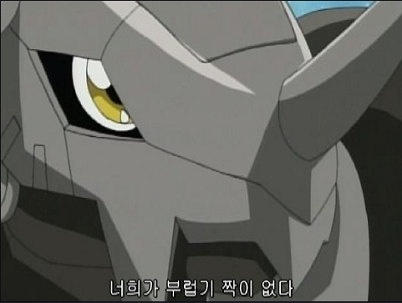 |  |  | 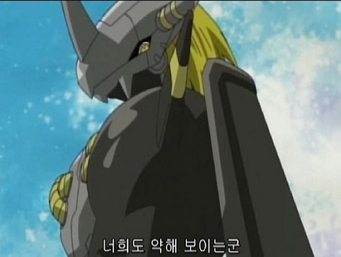

위 치 | 보도부 (s2) |  | 위 치 | 보도부 (s2)
내 용 | 아스콘 파손 | 0.05 / ㎡ / 1EA | 내 용 | 표면열화 | 13.5 / ㎡ / 1EA

가금교 손상현황표2_사진대지
위 치 | 보도부 (s1) |  | 위 치 | 교면포장(s1)
내 용 | 표면열화 | 16.5 / ㎡ / 1EA | 내 용 | 아스콘균열 | 5 / m / 1EA

위 치 | 종조인트(s1) |  | 위 치 | 보도부 (s1)
내 용 | 후타재 마모 | 4.4 / ㎡ / 2EA | 내 용 | 표면열화 | 16.5 / ㎡ / 1EA
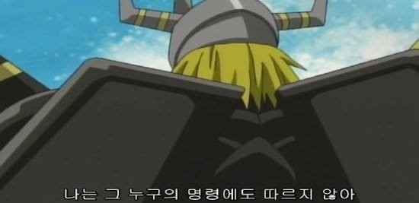

위 치 | 보도부 (s2) |  | 위 치 | 교면포장(s2)
내 용 | 표면열화 | 13.5 / ㎡ / 1EA | 내 용 | 포트홀 | 0.01 / ㎡ / 1EA

위 치 | 교면포장(s2) |  | 위 치 | 종조인트(s2)
내 용 | 아스콘균열 | 3 / m / 3EA | 내 용 | 후타재 마모 | 2 / ㎡ / 2EA

위 치 | 신축이음 (p2) |  | 위 치 | 보도부 (s2)
내 용 | 후타재 균열 | 1 / m / 1EA | 내 용 | 아스콘 파손 | 0.05 / ㎡ / 1EA

위 치 | 보도부 (s2)
내 용 | 표면열화 | 13.5 / ㎡ / 1EA

